Datos personales
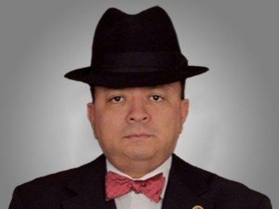

Nombres: | Héctor Gabriel
Apellidos: | Vanegas y Cortazar
Facebook: | https://www.facebook.com/Hectorvanegas.es
Twitter: | @hectorvanegasdr
Descripción:

